Sheet1
각 모델마다 선정될 업체의 수와 배분 비율이 정해져 있을 것이라고 가정(Sheet: 업체회신)

목표: 물동 별 가격할인 정책 수립 • 고객사는 구매 수량이 증가할수록 추가 할인을 받는 정책을 도입하고자 함 • 예를 들면 100만대 구매 시 3%, 150만대 구매 시 추가 1%를 더해서 총 4%의 할인을 해주는 제안을 해야함 • 150만대 이상 구매 시 150만대 전체에 대해서 모두 4%가 할인이 되어야 함. 100만대는 3%, 추가 50만대만 4% 할인이 아님 • 각 모델마다 총 수량은 정해져 있음(Column: Demand) • 업체마다 각 모델에 대한 capa가 있음 (Column: Capa)
예를 들면 100만대 구매 시 3%, 150만대 구매 시 추가 1%를 더해서 총 4%의 할인을 해주는 제안을 해야함 • 150만대 이상 구매 시 150만대 전체에 대해서 모두 4%가 할인이 되어야 함. 100만대는 3%, 추가 50만대만 4% 할인이 아님
각 모델마다 총 수량은 정해져 있음(Column: Demand) •
업체마다 각 모델에 대한 capa가 있음 (Column: Capa)
업체 H는 신생제조사로 품질에 대한 검증이 되어 있지 않아 전체 물동의 최대 5%만 할당 받을 수 있음
업체마다 할인율을 적용하는 수량 기준이 다름(Sheet: Tier

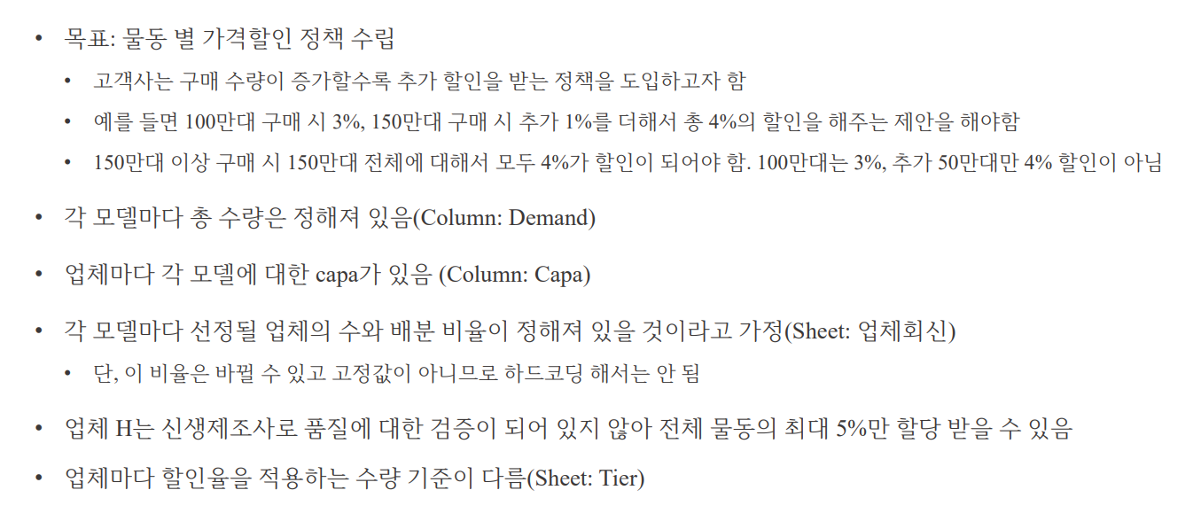

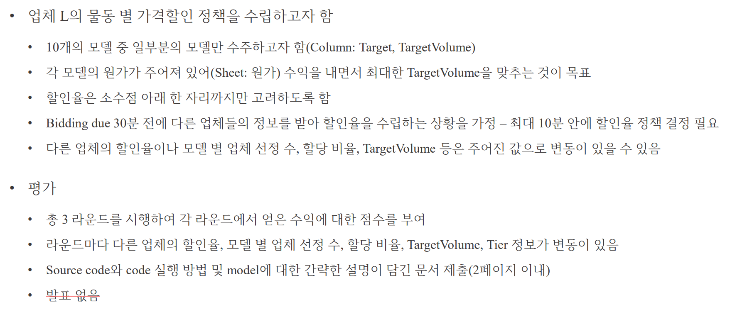

 | "경쟁사보다 조금만 더 할인해서 1등 하되, 할인은 최소화해서 수익 극대화"

